Présentation
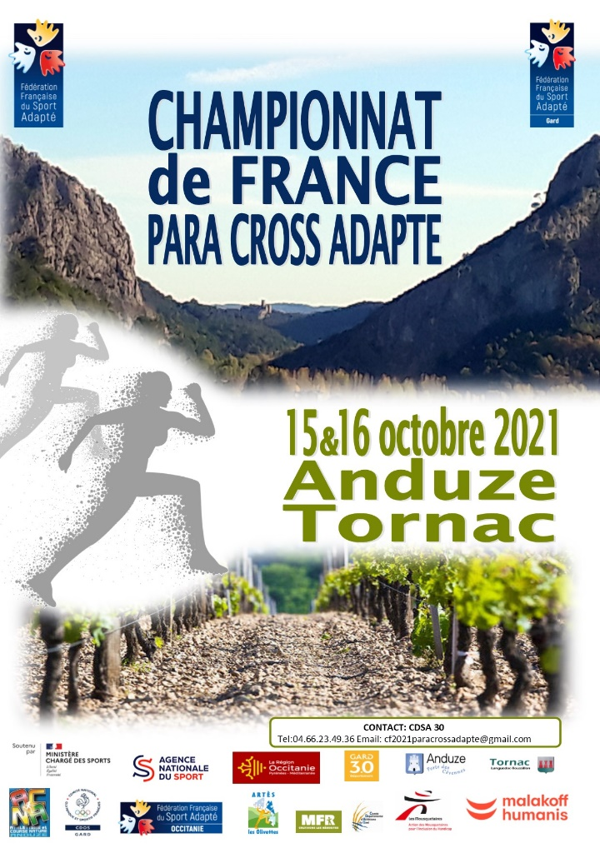
Championnat de France para cross adapté 2021
 |  | Mise à jour le, 13 Juillet 2021

 |  | Conseil pour remplir ce fichier
 |  | Nous avons souhaité vous faciliter au maximum la saisie de ce fichier. Merci de renseigner en premier lieu l'onglet "Fiche association", une saisie automatique des autres onglets à été programmée. Pour les engagements, merci d'utiliser les menus déroulants en cliquant sur le choix souhaité.

Fichier d'inscription : Championnat de France para cross adapté 2021 du 15 au 16 Octobre 2021 à Anduze et Tornac

Merci d'avoir choisi l'inscription informatique

Pour vous inscrire, vous trouverez différents onglets (en bas de votre fichier) : - Pour inscrire votre association (Fiche association) ; - Une fiche accompagnateurs ; - Une fiche d'engagements des sportifs par classe. Merci de renvoyer ce fichier dûment complété en format Excel à l'adresse mail ci-dessous avant le 27 Septembre 2021

En cas d'absence d'adresse électronique, merci de nous envoyer tout de même ce fichier informatiquement complété et de les imprimer pour pouvoir les signer et nous les faire parvenir par voie postale ou scan
 | cf2021paracrossadapte@gmail.com
 | 04 66 23 49 36

Engagements
Signature du Président :
Visa du Département
Signature du Président :
Visa de la Région
 |  |  | Championnat de France de para cross adapté 2021
 |  |  |  | Association :
Si la mention « avec contre-indication » apparait sur la licence, le sportif doit être en mesure de présenter un certificat médical de non contre-indication de pratique en compétition du cross..
Nom et coordonnées du technicien certifiant
les engagements ci-dessous (obligatoire) :

 | SPORTIFS
N° Affiliation | N° de licence | Nom | Prénom | Date de naissance | Sexe | Classe | Catégorie | Distance cross | Date et lieu de la prise de performance | Performance de la qualification

